CERTIFICADO DE NR 35

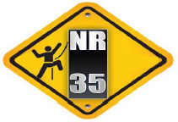

CERTIFICADO

Certificamos que o Sr. |  | JOSE ANDRE DE SANTANA CRISPIM |  |  |  |  |  | 3140099
participou do Curso de Formação Básico em Segurança em Trabalho em altura, em conformidade
com a NR 35, no período de |  |  | 2026-08-26 |  | na função
PRATICO: CINTO DE SEGURANÇA (SISTEMA DE ANCORAGEM E LINHA DE VIDA) ANDAIMES E MONTAGEM DE ANDAIMES.

promovido pelo SESMT da Empresa Aahbrant Engenharia e Construções LTDA, CNPJ 23.837.456/0002-97
AV PRESIDENTE EPITACIO PESSOA, 753,ANDAR 11 SALA 1108,ESTADOS, JOAO PESSOA-PB
OBRA BEIRA RIO

ESTADOS, JOAO PESSOA-PB | 2026-08-26

AV PRESIDENTE EPITACIO PES 753,ANDAR 11 SALA 1108
GILTON PEREIRA MIRANDA |  |  |  |  |  | JOSE ANDRE DE SANTANA CRISPIM
TEC SEGURANÇA DO TRABALHO |  |  |  |  |  | AJUDANTE DE OBRAS
Registro MTE-0123056/SP
INSTRUTOR
 |  |  |  |  |  |  | ESTADOS, JOAO PESSOA-PB

CONTEUDO PROGRAMÁTICO

Normas e regulamentos aplicáveis ao trabalho em altura; Análise de Risco e condições impeditivas; Riscos potenciais inerentes ao trabalho em altura e medidas de prevenção e controle; Sistemas, equipamentos e procedimentos de proteção coletiva; Equipamentos de Proteção Individual para trabalho em altura: seleção, inspeção, conservação e limitação de uso; Acidentes típicos em trabalhos em altura; Condutas em situações de emergência, incluindo noções de técnicas de resgate e de primeiros socorros. Atividade pratica e atividade especifica (sistema de ancoragem, linha de vida) Treinamento prático.

PRATICO: CINTO DE SEGURANÇA (SISTEMA DE ANCORAGEM E LINHA DE VIDA) ANDAIMES E MONTAGEM DE ANDAIMES.

GILTON PEREIRA MIRANDA |  |  |  | JOSE ANDRE DE SANTANA CRISPIM |  | AV PRESIDENTE EPITACIO PESSOA, 753,ANDAR 11 SALA 1108
TEC SEGURANÇA DO TRABALHO |  |  |  | AJUDANTE DE OBRAS |  |  | ESTADOS, JOAO PESSOA-PB
Registro MTE-SP 012305/6
INSTRUTOR

CERTIFICADO DE NR 12 PORTATEIS
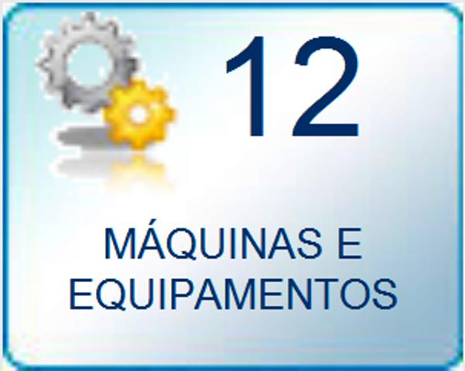

CERTIFICADO

Certificamos que o Sr. |  | JOSE ANDRE DE SANTANA CRISPIM |  |  | portador do RG: |  | 3140099
participou do Curso de Segurança em Trabalho em Maquinas e Equipamentos, em conformidade
com a NR 12, no período de |  |  | 2026-08-18 | na função de | AJUDANTE DE OBRAS
para Maquinas | SERRA CIRCULAR, MAKITA, FERRAMENTAS ELÉTRICAS E DIVERSAS
promovido pelo SESMT da Empresa , Aahbrant Engenharia e Construções LTDA, CNPJ 23.837.456/0002-9
sede da empresa na AV PRESIDENTE EPITACIO PESSOA, 753,ANDAR 11 SALA 1108,ESTADOS, JOAO PESSOA-PB.
, com carga horária de 06 horas.

JOÁO PESSOA, PB | 2026-08-18

GILTON PEREIRA MIRANDA |  |  |  |  |  | JOSE ANDRE DE SANTANA CRISPIM
TEC SEGURANÇA DO TRABALHO |  |  |  |  |  | AJUDANTE DE OBRAS
Registro MTE-0123056/SP |  |  |  |  |  | Registro MTE-SP 012305/6

CONTEUDO PROGRAMÁTICO

A capacitação para operação segura de máquinas.
a) descrição e identificação dos riscos associados com cada máquina e equipamento e as proteções específicas contra cada um deles;
b) funcionamento das proteções; como e por que devem ser usadas;
c) como e em que circunstâncias uma proteção pode ser removida, e por quem, sendo na maioria dos casos, somente o pessoal de inspeção ou manutenção;
d) o que fazer, por exemplo, contatar o supervisor, se uma proteção foi danificada ou se perdeu sua função, deixando de garantir uma segurança adequada;
e) os princípios de segurança na utilização da máquina ou equipamento;
f) segurança para riscos mecânicos, elétricos e outros relevantes;
g) método de trabalho seguro;
h) permissão de trabalho; e
i) sistema de bloqueio de funcionamento da máquina e equipamento durante operações de inspeção, limpeza, lubrificação e manutenção.

Etapas teórica e prática
a) noções sobre legislação de trânsito e de legislação de segurança e saúde no trabalho;
b) noções sobre acidentes e doenças decorrentes da exposição aos riscos existentes na máquina, equipamentos e implementos;
c) medidas de controle dos riscos: EPC e EPI;
d) operação com segurança da máquina ou equipamento;
e) inspeção, regulagem e manutenção com segurança;
f) sinalização de segurança;
g) procedimentos em situação de emergência; e
h) noções sobre prestação de primeiros socorros.
Maquina utilizados nas aulas praticas: |  |  | SERRA CIRCULAR, MAKITA, FERRAMENTAS ELÉTRICAS E DIVERSAS

CERTIFICADO DE NR 12
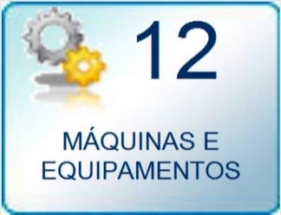

CERTIFICADO

Certificamos que o Sr. |  |  | JOSE ANDRE DE SANTANA CRISPIM |  |  |  | portador do RG: |  | 3140099
participou do Curso de Segurança em Trabalho em Maquinas e Equipamentos, em conformidade
com a NR 12, no período de |  |  |  | 2025-04-11 |  | na função | AJUDANTE DE OBRAS
Treinamento para as máquinas: ROLO COMPACTADOR, ROLO CHAPA E PNEU, BOBCAT, ROLO PATA DE CARNEIRO, FRESADORA DE ASFALTICO, ESCAVADEIRA HIDRÁULICA RETROESCAVADEIRA E MOTONIVELADORA (PATROL).

promovido pelo SESMT da Empresa Aahbrant Engenharia e Construções LTDA, CNPJ 23.837.456/0002-97
sede da empresa na sede da empresa AV PRESIDENTE EPITACIO PESSOA, 753,ANDAR 11 SALA 1108,ESTADOS, JOAO PESSOA-PB

com carga horária de 08 h.

JOÃO PESOA-PB |  | 2025-04-11

 |  |  |  |  |  |  |  | X
GILTON PEREIRA MIRANDA |  |  |  |  |  |  |  | JOSE ANDRE DE SANTANA CRISPIM
TEC SEGURANÇA DO TRABALHO |  |  |  |  |  |  |  | AJUDANTE DE OBRAS
REGISTRO - MTE-0123056/SP

CONTEUDO PROGRAMÁTICO

A capacitação para operação segura de máquinas.
a) descrição e identificação dos riscos associados com cada máquina e equipamento e as proteções específicas contra cada um deles;
b) funcionamento das proteções; como e por que devem ser usadas;
c) como e em que circunstâncias uma proteção pode ser removida, e por quem, sendo na maioria dos casos, somente o pessoal de inspeção ou manutenção;
d) o que fazer, por exemplo, contatar o supervisor, se uma proteção foi danificada ou se perdeu sua função, deixando
de garantir uma segurança adequada;
e) os princípios de segurança na utilização da máquina ou equipamento;
f) segurança para riscos mecânicos, elétricos e outros relevantes;
g) método de trabalho seguro;
h) permissão de trabalho; e
i) sistema de bloqueio de funcionamento da máquina e equipamento durante operações de inspeção, limpeza, lubrificação e manutenção.
Etapas teórica e prática
a) noções sobre legislação de trânsito e de legislação de segurança e saúde no trabalho;
b) noções sobre acidentes e doenças decorrentes da exposição aos riscos existentes na máquina, equipamentos e implementos;
c) medidas de controle dos riscos: EPC e EPI;
d) operação com segurança da máquina ou equipamento;
e) inspeção, regulagem e manutenção com segurança;
f) sinalização de segurança;
g) procedimentos em situação de emergência; e
h) noções sobre prestação de primeiros socorros.
Treinamento para as máquinas: ROLO COMPACTADOR, ROLO CHAPA E PNEU, BOBCAT, ROLO PATA DE CARNEIRO, FRESADORA DE ASFALTICO, ESCAVADEIRA HIDRÁULICA RETROESCAVADEIRA E MOTONIVELADORA (PATROL).

GILTON PEREIRA MIRANDA |  |  |  |  | JOSE ANDRE DE SANTANA CRISPIM
TEC SEGURANÇA DO TRABALHO |  |  |  |  | AJUDANTE DE OBRAS
MTE-SP 0123056
 | RESP TÉCNICO

CERTIFICADO DE NR 18
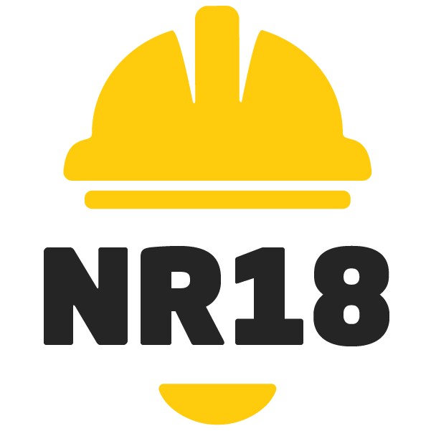

CERTIFICADO

Certificamos que o Sr.(a) |  | JOSE ANDRE DE SANTANA CRISPIM |  | portador do RG: |  | 3140099
participou do Treinamento Admissional para novos funcionários, conforme NR-18, item 18.14 Anexo-l
aprovada pela Portaria 3.214/78 do Ministério do Trabalho, realizada no dia |  |  |  |  |  | 2026-08-25
promovido pelo SESMT da Empresa, Aahbrant Engenharia e Construções LTDA, CNPJ 23.837.456/0002-97
sede da empresa na Estrada Ibateguara, 170 Jardim Mutinga, Tamboré, Barueri, SP
realizado na – sede da empresa AV PRESIDENTE EPITACIO PESSOA, 753,ANDAR 11 SALA 1108,ESTADOS, JOAO PESSOA-PB
com carga horária de 4 horas
JOÁO PESSOA, PB, data: | 2026-08-25

GILTON PEREIRA MIRANDA |  |  |  |  | JOSE ANDRE DE SANTANA CRISPIM
TEC SEGURANÇA DO TRABALHO |  |  |  |  | AJUDANTE DE OBRAS
Registro MTE-0123056/SP

CERTIFICADO

Informações sobre as condições e meio ambiente de trabalho;PGR - Plano de Gerenciamento de Resíduos; Contenção de Vazamento; Perigos e Riscos, Aspectos e Impactos Ambientais; Uso adequado dos Equipamentos de Proteção Individual;

Informações sobre os Equipamentos de Proteção Coletiva (EPC) existentes no canteiro de obras; APR - Análise Preliminar da riscos, PTR- Permissão de Trabalho de Riscos;

Trabalho em Altura; Instalações Elétricas; Investigação e Análise de Incidentes, Comunicação de Incidentes; Plano de Atendimento a Emergência (PAE);PGR e PCMSO; Noções básicas sobre SGQ na obra; Monitoramento de recebimento, inspeção e armazenamento de materiais; Política de Segurança do Trabalho Talude; Inspeção em Maquinas e equipamentos; Isolamento e sinalização de segurança vias e marginais;

Proteção contra quedas; Organização e limpeza do canteiro, preservação de equipamentos e ferramentas; Recomendações e Ações de Prevenção Covid 19 conforme legislação vigente; Álcool X Drogas; Manual de Normas e Condutas para Motorista no Trânsito.

 |  |  | GILTON PEREIRA MIRANDA |  | JOSE ANDRE DE SANTANA CRISPIM
 |  |  | TEC SEGURANÇA DO TRABALHO |  | AJUDANTE DE OBRAS
 |  |  | Registro MTE-SP 0123056
 |  |  | INSTRUTOR

